23結果
２０２３年 全社駅伝結果 |  |  |  |  |  |  | 赤：自己ベスト オレンジ：今季ベスト |  |  |  |  | ↓消さないで |  |  |  |  |  |  |  |  | ↓ここに縦横逆転で貼り付け |  |  |  | ↓ここに縦横逆転で貼り付け |  |  |  | ↓ここに縦横逆転で貼り付け |  |  |  | ↓ここに縦横逆転で貼り付け
目標：５０位台！
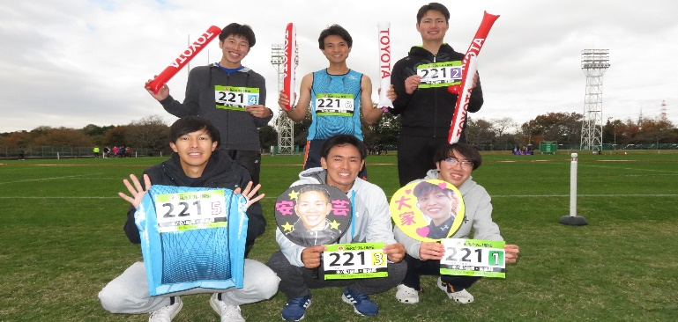
一般ロングチーム(目標：５０位台) |  |  |  |  |  |  |  |  |  |  |  | 一般ロングチーム(目標：５０位台) |  |  |  |  |  |  |  | ロング |  |  |  | 女性 |  |  |  | シニア |  |  |  | ふれあい
区 | 走者 |  | 距離 | 区間ﾀｲﾑ | ﾍﾟｰｽ/k | 区間順 | 通過順 |  | 自己ベスト | 今季ベスト | ゼッケン237 | 区 | 走者 |  | 距離 | 区間ﾀｲﾑ | ﾍﾟｰｽ/k | 区間順 | 通過順 | ゼッケン | ゼッケン | 2116 | TRUE | ゼッケン | ゼッケン | 650 | TRUE | ゼッケン | ゼッケン | 542 | TRUE | ゼッケン | ゼッケン | 650 | TRUE
1区 | T23 | 安芸優一 | 6.04 | 0:19:44 | 0:03:16 | 43 | 43 |  | 0:19:19 | 0:20:04 |  | 1区 | T23 | 安芸優一 | 6.04 | 0:19:44 | 0:03:16 | 43 | 43 | ブロック | ブロック | 本社 | TRUE | ブロック | ブロック | 本社・名古屋 | TRUE | ブロック | ブロック | 本社・名古屋 | TRUE | ブロック | ブロック | 本社・名古屋 | TRUE
2区 | T12 | 永尾大樹 | 2.85 | 0:09:59 | 0:03:30 | 114 | 56 |  | 0:09:59 | 0:10:19 |  | 2区 | T12 | 永尾大樹 | 2.85 | 0:09:59 | 0:03:30 | 114 | 56 | チーム名 | チーム名 | 本社)品保部･客品部A | TRUE | チーム名 | チーム名 | 本/名)C&A/部品用品強化 | TRUE | チーム名 | チーム名 | 本/名)品保・客品部ｼﾆｱ | TRUE | チーム名 | チーム名 | 本/名)C&A/部品用品強化 | TRUE
3区 | T13 | 舛田空 | 2.85 | 0:09:20 | 0:03:16 | 25 | 50 |  | 0:09:53 | 0:10:21 |  | 3区 | T13 | 舛田空 | 2.85 | 0:09:20 | 0:03:16 | 25 | 50 | 1区積算順位 | 1区積算順位 | 43 | TRUE | 1区積算順位 | 1区積算順位 | 2 | TRUE | 1区積算順位 | 1区積算順位 | 45 | TRUE | 1区積算順位 | 1区積算順位 | 2 | TRUE
4区 | SD | 和田龍太 | 2.85 | 0:17:15 | 0:06:03 | 28 | 37 |  | 0:08:51 | 0:09:14 |  | 4区 | SD | 和田龍太 | 2.85 | 0:17:15 | 0:06:03 | 28 | 37 | 1区積算タイム | 1区積算タイム | 0:19:44 | TRUE | 1区積算タイム | 1区積算タイム | 0:09:08 | TRUE | 1区積算タイム | 1区積算タイム | 0:13:13 | TRUE | 1区積算タイム | 1区積算タイム | 0:09:08 | TRUE
5区 | T11 | 中山拓弥 | 2.85 | 0:09:53 | 0:03:28 | 75 | 39 |  | 0:09:35 | 0:10:14 |  | 5区 | T11 | 中山拓弥 | 2.85 | 0:09:53 | 0:03:28 | 75 | 39 | 2区区間順位 | 2区区間順位 | 114 | TRUE | 2区区間順位 | 2区区間順位 | 14 | TRUE | 2区区間順位 | 2区区間順位 | 41 | TRUE | 2区区間順位 | 2区区間順位 | 14 | TRUE
6区 | CO | 根本祐希 | 2.85 | 0:10:38 | 0:03:44 | 149 | 57 | 一段とレベルが高くなった中、エースの貯金を全員で守り、目標の５０位台を達成！ | 0:10:35 | 0:10:35 |  | 6区 | CO | 根本祐希 | 2.85 | 0:10:38 | 0:03:44 | 149 | 57 | 2区区間タイム | 2区区間タイム | 0:09:59 | TRUE | 2区区間タイム | 2区区間タイム | 0:11:08 | TRUE | 2区区間タイム | 2区区間タイム | 0:13:03 | TRUE | 2区区間タイム | 2区区間タイム | 0:11:08 | TRUE
7区 | Q21 | 白石裕一 | 2.85 | 0:10:09 | 0:03:34 | 89 | 60 |  |  | 0:10:35 |  | 7区 | Q21 | 白石裕一 | 2.85 | 0:10:09 | 0:03:34 | 89 | 60 | 2区積算順位 | 2区積算順位 | 56 | TRUE | 2区積算順位 | 2区積算順位 | 2 | TRUE | 2区積算順位 | 2区積算順位 | 44 | TRUE | 2区積算順位 | 2区積算順位 | 2 | TRUE
8区 | T15 | 金子一平 | 2.89 | 0:17:58 | 0:06:13 | 47 | 56 |  | 0:10:30 | 0:10:30 |  | 8区 | T15 | 金子一平 | 2.89 | 0:17:58 | 0:06:13 | 47 | 56 | 2区積算タイム | 2区積算タイム | 0:29:43 | TRUE | 2区積算タイム | 2区積算タイム | 0:20:16 | TRUE | 2区積算タイム | 2区積算タイム | 0:26:16 | TRUE | 2区積算タイム | 2区積算タイム | 0:20:16 | TRUE
合計 |  |  | 26.03 | 1:44:56 | 0:04:02 | 56位/174 |  |  |  |  |  | 合計 |  |  | 26.03 | 1:44:56 | 0:04:02 | 56位/174 |  | 3区区間順位 | 3区区間順位 | 25 | TRUE | 3区区間順位 | 3区区間順位 | 12 | TRUE | 3区区間順位 | 3区区間順位 | 43 | TRUE | 3区区間順位 | 3区区間順位 | 12 | TRUE
（参考)昨年 |  |  | 22.50 | 1:23:23 | 0:03:42 | 66位/130 |  |  |  |  |  | （参考)昨年 |  |  | 22.50 | 1:23:23 | 0:03:42 | 66位/130 |  | 3区区間タイム | 3区区間タイム | 0:09:20 | TRUE | 3区区間タイム | 3区区間タイム | 0:11:51 | TRUE | 3区区間タイム | 3区区間タイム | 0:14:15 | TRUE | 3区区間タイム | 3区区間タイム | 0:11:51 | TRUE
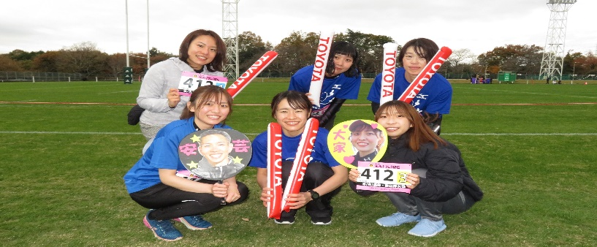
 |  |  |  |  |  |  |  |  |  |  |  |  |  |  |  |  |  |  |  | 3区積算順位 | 3区積算順位 | 50 | TRUE | 3区積算順位 | 3区積算順位 | 4 | TRUE | 3区積算順位 | 3区積算順位 | 44 | TRUE | 3区積算順位 | 3区積算順位 | 4 | TRUE
女性チーム(目標：笑顔で完走） |  |  |  |  |  |  |  |  |  |  |  | 女性チーム(目標：笑顔で完走） |  |  |  |  |  |  |  | 3区積算タイム | 3区積算タイム | 0:39:03 | TRUE | 3区積算タイム | 3区積算タイム | 0:32:07 | TRUE | 3区積算タイム | 3区積算タイム | 0:40:31 | TRUE | 3区積算タイム | 3区積算タイム | 0:32:07 | TRUE
区 | 走者 |  | 距離 | 区間ﾀｲﾑ | ﾍﾟｰｽ/k | 区間順 | 通過順 |  |  |  | ゼッケン507 | 区 | 走者 |  | 距離 | 区間ﾀｲﾑ | ﾍﾟｰｽ/k | 区間順 | 通過順 | 4区区間順位 | 4区区間順位 | 28 | TRUE | 4区区間順位 | 4区区間順位 | 17 | TRUE | 4区区間順位 | 4区区間順位 | 43 | TRUE | 4区区間順位 | 4区区間順位 | 17 | TRUE
1区 | QI2 | 大家瑞希 | 2.91 | 0:09:08 | 0:03:08 | 2 | 2 |  | 0:12:59 | 0:12:59 |  | 1区 | QI2 | 大家瑞希 | 2.91 | 0:09:08 | 0:03:08 | 2 | 2 | 4区区間タイム | 4区区間タイム | 0:17:15 | TRUE | 4区区間タイム | 4区区間タイム | 0:12:06 | TRUE | 4区区間タイム | 4区区間タイム | 0:15:06 | TRUE | 4区区間タイム | 4区区間タイム | 0:12:06 | TRUE
2区 | T14 | 高山菜摘 | 2.85 | 0:11:08 | 0:03:54 | 14 | 2 |  | 0:13:33 | 0:13:35 |  | 2区 | T14 | 高山菜摘 | 2.85 | 0:11:08 | 0:03:54 | 14 | 2 | 4区積算順位 | 4区積算順位 | 37 | TRUE | 4区積算順位 | 4区積算順位 | 5 | TRUE | 4区積算順位 | 4区積算順位 | 44 | TRUE | 4区積算順位 | 4区積算順位 | 5 | TRUE
3区 | QI2 | 岡田弥生 | 2.85 | 0:11:51 | 0:04:09 | 12 | 4 |  | 0:12:44 | 0:15:05 |  | 3区 | QI2 | 岡田弥生 | 2.85 | 0:11:51 | 0:04:09 | 12 | 4 | 4区積算タイム | 4区積算タイム | 0:56:18 | TRUE | 4区積算タイム | 4区積算タイム | 0:44:13 | TRUE | 4区積算タイム | 4区積算タイム | 0:55:37 | TRUE | 4区積算タイム | 4区積算タイム | 0:44:13 | TRUE
4区 | T14 | 清原椎渚 | 2.85 | 0:12:06 | 0:04:15 | 17 | 5 |  | 0:16:09 | ー |  | 4区 | T14 | 清原椎渚 | 2.85 | 0:12:06 | 0:04:15 | 17 | 5 | 5区区間順位 | 5区区間順位 | 75 | TRUE | 5区区間順位 | 5区区間順位 | 17 | TRUE | 5区区間順位 | 5区区間順位 | 42 | TRUE | 5区区間順位 | 5区区間順位 | 17 | TRUE
5区 | T15 | 長谷川歩佳 | 2.85 | 0:12:20 | 0:04:20 | 17 | 4 | 全員笑顔で完走！ついでに好記録も連発！ベストを尽くしてタスキを繋ぐ感動を体感できた！ | 0:12:43 | 0:12:43 |  | 5区 | T15 | 長谷川歩佳 | 2.85 | 0:12:20 | 0:04:20 | 17 | 4 | 5区区間タイム | 5区区間タイム | 0:09:53 | TRUE | 5区区間タイム | 5区区間タイム | 0:12:20 | TRUE | 5区区間タイム | 5区区間タイム | 0:14:00 | TRUE | 5区区間タイム | 5区区間タイム | 0:12:20 | TRUE
6区 | T23 | 高橋静香 | 2.85 | 0:11:42 | 0:04:06 | 18 | 4 |  | 0:15:06 | 0:15:06 |  | 6区 | T23 | 高橋静香 | 2.85 | 0:11:42 | 0:04:06 | 18 | 4 | 5区積算順位 | 5区積算順位 | 39 | TRUE | 5区積算順位 | 5区積算順位 | 4 | TRUE | 5区積算順位 | 5区積算順位 | 42 | TRUE | 5区積算順位 | 5区積算順位 | 4 | TRUE
7区 | CO | 寺本彩乃 | 2.89 | 0:11:42 | 0:04:03 | 18 | 4 |  | 0:12:08 | 0:12:08 |  | 7区 | CO | 寺本彩乃 | 2.89 | 0:11:42 | 0:04:03 | 18 | 4 | 5区積算タイム | 5区積算タイム | 1:06:11 | TRUE | 5区積算タイム | 5区積算タイム | 0:56:33 | TRUE | 5区積算タイム | 5区積算タイム | 1:09:37 | TRUE | 5区積算タイム | 5区積算タイム | 0:56:33 | TRUE
合計 |  |  | 20.05 | 1:19:57 | 0:03:59 | 4位/21 |  |  |  |  |  | 合計 |  |  | 20.05 | 1:19:57 | 0:03:59 | 4位/21 |  | 6区区間順位 | 6区区間順位 | 149 | TRUE | 6区区間順位 | 6区区間順位 | 18 | TRUE | 6区区間順位 | 6区区間順位 | 37 | TRUE | 6区区間順位 | 6区区間順位 | 18 | TRUE
（参考)昨年 |  |  | 17.20 | 1:28:06 | 0:05:07 | 10位/14 |  |  |  |  |  | （参考)昨年 |  |  | 17.20 | 1:28:06 | 0:05:07 | 10位/14 |  | 6区区間タイム | 6区区間タイム | 0:10:38 | TRUE | 6区区間タイム | 6区区間タイム | 0:11:42 | TRUE | 6区区間タイム | 6区区間タイム | 0:13:28 | TRUE | 6区区間タイム | 6区区間タイム | 0:11:42 | TRUE
 |  |  |  |  |  |  |  |  |  |  |  |  |  |  |  |  |  |  |  | 6区積算順位 | 6区積算順位 | 57 | TRUE | 6区積算順位 | 6区積算順位 | 4 | TRUE | 6区積算順位 | 6区積算順位 | 44 | TRUE | 6区積算順位 | 6区積算順位 | 4 | TRUE
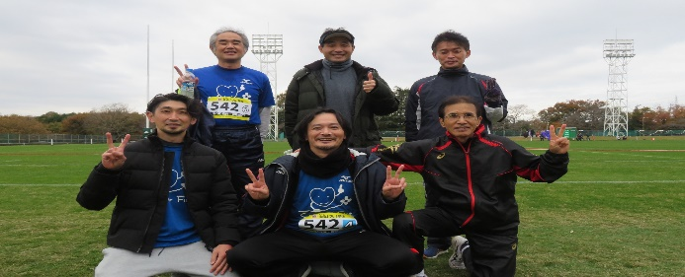
シニアチーム(目標：健康＆安全に完走) |  |  |  |  |  |  |  |  |  |  |  | シニアチーム(目標：健康＆安全に完走) |  |  |  |  |  |  |  | 6区積算タイム | 6区積算タイム | 1:16:49 | TRUE | 6区積算タイム | 6区積算タイム | 1:08:15 | TRUE | 6区積算タイム | 6区積算タイム | 1:23:05 | TRUE | 6区積算タイム | 6区積算タイム | 1:08:15 | TRUE
区 | 走者 |  | 距離 | 区間ﾀｲﾑ | ﾍﾟｰｽ/k | 区間順 | 通過順 |  |  |  | ゼッケン649 | 区 | 走者 |  | 距離 | 区間ﾀｲﾑ | ﾍﾟｰｽ/k | 区間順 | 通過順 | 7区区間順位 | 7区区間順位 | 89 | TRUE | 7区区間順位 | 7区区間順位 | 18 | TRUE | 7区区間順位 | 7区区間順位 | 18 | TRUE | 7区区間順位 | 7区区間順位 | 18 | TRUE
1区 | T24 | 竹平忠司 | 2.91 | 0:13:13 | 0:04:33 | 45 | 45 |  | 0:09:47 | 0:13:34 |  | 1区 | T24 | 竹平忠司 | 2.91 | 0:13:13 | 0:04:33 | 45 | 45 | 7区区間タイム | 7区区間タイム | 0:10:09 | TRUE | 7区区間タイム | 7区区間タイム | 0:11:42 | TRUE | 7区区間タイム | 7区区間タイム | 0:11:42 | TRUE | 7区区間タイム | 7区区間タイム | 0:11:42 | TRUE
2区 | KW1 | 中川孝二 | 2.85 | 0:13:03 | 0:04:35 | 41 | 44 |  | 0:10:58 | 0:12:17 |  | 2区 | KW1 | 中川孝二 | 2.85 | 0:13:03 | 0:04:35 | 41 | 44 | 7区積算順位 | 7区積算順位 | 60 | TRUE | 7区積算順位 | 7区積算順位 | 4 | TRUE | 7区積算順位 | 7区積算順位 | 4 | TRUE | 7区積算順位 | 7区積算順位 | 4 | TRUE
3区 | KW2 | 柴紳司 | 2.85 | 0:14:15 | 0:05:00 | 43 | 44 |  |  | 0:12:09 |  | 3区 | KW2 | 柴紳司 | 2.85 | 0:14:15 | 0:05:00 | 43 | 44 | 7区積算タイム | 7区積算タイム | 1:26:58 | TRUE | 7区積算タイム | 7区積算タイム | 1:08:15 | TRUE | 7区積算タイム | 7区積算タイム | 1:08:15 | TRUE | 7区積算タイム | 7区積算タイム | 1:08:15 | TRUE
4区 | QSS | 寺田周平 | 2.85 | 0:15:06 | 0:05:18 | 43 | 44 |  | 0:13:41 | 0:13:41 |  | 4区 | QSS | 寺田周平 | 2.85 | 0:15:06 | 0:05:18 | 43 | 44 | 8区区間順位 | 8区区間順位 | 47 | TRUE | 種目名 | 種目名 | 女性の部 | TRUE | 種目名 | 種目名 | シニアの部 | TRUE | 種目名 | 種目名 | ふれあいの部 | TRUE
5区 | QSS | 張強 | 2.85 | 0:14:00 | 0:04:55 | 42 | 42 | メンバーの若返り効果もあり、全員健康＆安全に、更に昨年タイムを大きく上回る結果でゴール！ | 0:12:35 | 0:12:35 |  | 5区 | QSS | 張強 | 2.85 | 0:14:00 | 0:04:55 | 42 | 42 | 8区区間タイム | 8区区間タイム | 0:17:58 | TRUE
6区 | Q41 | 後藤博隆 | 2.85 | 0:13:28 | 0:04:44 | 37 | 44 |  | 0:12:12 | 0:15:19 |  | 6区 | Q41 | 後藤博隆 | 2.85 | 0:13:28 | 0:04:44 | 37 | 44 | 8区積算順位 | 8区積算順位 | 56 | TRUE
7区 | T16 | 本多孝志 | 2.89 | 0:11:42 | 0:04:03 | 18 | 4 |  | 0:10:56 | 0:12:51 |  | 7区 | T16 | 本多孝志 | 2.89 | 0:11:42 | 0:04:03 | 18 | 4 | 8区積算タイム | 8区積算タイム | 1:44:56 | TRUE
合計 |  |  | 20.05 | 1:34:47 | 0:04:44 | 4位/64 |  |  |  |  |  | 合計 |  |  | 20.05 | 1:34:47 | 0:04:44 | 4位/21 |  | 種目名 | 種目名 | ロングの部 | TRUE
（参考)昨年 |  |  | 17.20 | 1:25:05 | 0:04:57 | 44位/45 |  |  |  |  |  | （参考)昨年 |  |  | 17.20 | 1:25:05 | 0:04:57 | 44位/45

VC品質課チーム集合写真
VC品質課＋C&A ふれあいチーム(目標：FUN＆RUN！) |  |  |  |  |  |  |  |  |  |  |  | VC品質課＋C&A ふれあいチーム(目標：FUN＆RUN！)
区 | 走者 |  | 距離 | 区間ﾀｲﾑ | ﾍﾟｰｽ/k | 区間順 | 通過順 |  |  |  | ゼッケン703 | 区 | 走者 |  | 距離 | 区間ﾀｲﾑ | ﾍﾟｰｽ/k | 区間順 | 通過順
1区 | C&A | 村川嘉彦 | 2.91 | 0:09:08 | 0:03:08 | 2 | 2 |  |  |  |  | 1区 | C&A | 村川嘉彦 | 2.91 | 0:09:08 | 0:03:08 | 2 | 2
2区 | CKV11 | 小濱翔之 | 2.85 | 0:11:08 | 0:03:54 | 14 | 2 |  |  |  |  | 2区 | CKV11 | 小濱翔之 | 2.85 | 0:11:08 | 0:03:54 | 14 | 2
3区 | CKV22 | 清治英 | 2.85 | 0:11:51 | 0:04:09 | 12 | 4 |  |  |  |  | 3区 | CKV22 | 清治英 | 2.85 | 0:11:51 | 0:04:09 | 12 | 4
4区 | CKV12 | 佐藤貴博 | 2.85 | 0:12:06 | 0:04:15 | 17 | 5 |  |  |  |  | 4区 | CKV12 | 佐藤貴博 | 2.85 | 0:12:06 | 0:04:15 | 17 | 5
5区 | CKV12 | 荻島協 | 2.85 | 0:12:20 | 0:04:20 | 17 | 4 | 昨年に続き一桁順位の強さ！そして全員が自分の実力を出し切り楽しくFUN＆RUNを実践できた！ |  |  |  | 5区 | CKV12 | 荻島協 | 2.85 | 0:12:20 | 0:04:20 | 17 | 4
6区 | CKV22 | 梶原宙瞬 | 2.85 | 0:11:42 | 0:04:06 | 18 | 4 |  |  |  |  | 6区 | CKV22 | 梶原宙瞬 | 2.85 | 0:11:42 | 0:04:06 | 18 | 4
7区 | CKV22 | 吉田宏樹 | 2.89 | 0:11:42 | 0:04:03 | 18 | 4 |  |  |  |  | 7区 | CKV22 | 吉田宏樹 | 2.89 | 0:11:42 | 0:04:03 | 18 | 4
合計 |  |  | 20.05 | 1:19:57 | 0:03:59 | 4位/85 |  |  |  |  |  | 合計 |  |  | 20.05 | 1:19:57 | 0:03:59 | 4位/21
（参考)昨年 |  |  | 17.20 | 1:08:15 | 0:03:58 | 4位/52

 | 応援、ありがとうございました。

 | 当日のyoutube 配信
 | メインチャンネル |  | https://youtube.com/live/glv_f7Sy4lM
 | サブチャンネル |  | https://youtube.com/live/r6r2KihHQFM
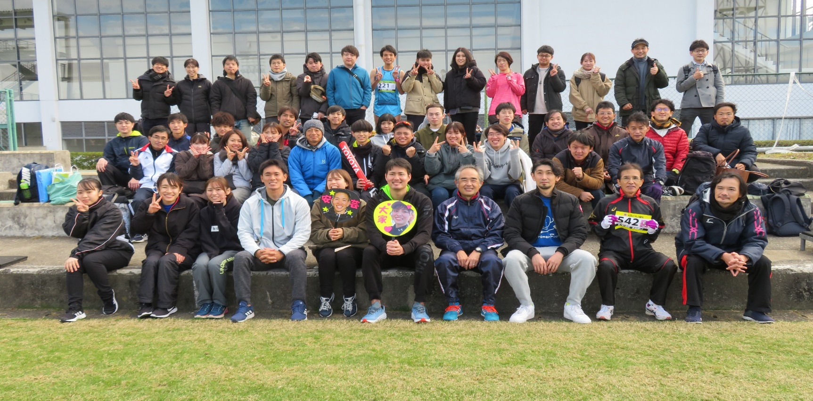

応援者込みの集合写真

選手走行写真や応援写真など
（VC品質課選手写真は撮影できていれば・・・）

